Flujo de caja
 |  | Usuarios Sub | 50 | 100 | 300 | 450 | 500 | 600 | 650 | 750 | 800 | 850 | 950 | 1000
 |  | Licencias Empresas |  |  | 2 | 5 | 5 | 6 | 6 | 7 | 7 | 7 | 8 | 8
 |  | Centros medicos quilicura |  | 9 | Centros medicos colina |  | 6
 |  |  | c
 | Mes 1 | Mes 2 | Mes 3 | Mes 4 | Mes 5 | Mes 6 | Mes 7 | Mes 8 | Mes 9 | Mes 10 | Mes 11 | Mes 12 | Mes 13 | Mes 14 | Total | ANTECEDENTES |  |  | Sueldos Equipo Desarrollo
Ingresos |  |  |  |  |  |  |  |  |  |  |  |  |  |  |  | Precio Proyecto | 12,998,661 |  |  | Cargo | Sueldo Mensual | Valor Hora | /H | "Sueldo Promedio"
Inversión | 25,000,000 |  |  |  |  |  |  |  |  |  |  |  |  |  | 25,000,000 | Costo | 36,934,644 |  |  | Desarrollador | $400,000 | $2,500 | /H | $3,000
Saldo anterior |  | 23,400,000 | 19,607,113 | 15,814,226 | 12,001,339 | 9,298,452 | 6,595,565 | 3,992,678 | 1,289,791 | -1,313,096 | 0 | 0 | 0 | 0 |  | Ganancia | -23,935,983 |  |  | Desarrollador | $400,000 | $2,500 | /H | $3,000
Subscripcion |  | - | 157,500 | 315,000 | 945,000 | 1,417,500 | 1,575,000 | 1,890,000 | 2,047,500 | 3,375,000 | 3,600,000 | 3,825,000 | 4,275,000 | 4,500,000 | 27,922,500 | Interes Bancario | 1.10 |  |  | Desarrollador | $400,000 | $2,500 | /H | $3,000
Licencia empresas | - | - | - | - | 680,000 | 1,700,000 | 1,700,000 | 2,040,000 | 2,040,000 | 2,380,000 | 2,380,000 | 2,380,000 | 2,720,000 | 2,720,000 | 20,740,000 | Prestamo a Solicitar | 25,000,000 |  |  | Desarrollador | $400,000 | $2,500 | /H | $3,000
 |  | - |  |  |  |  |  |  |  |  |  |  |  |  | - | FINANCIERO |  |  |  | Total sueldos / mes | $1,600,000
Otros |  | - |  |  |  |  |  |  |  |  |  |  |  |  |  | Tasa Descuento | 14% |  |  | Total sueldo / diario | $20,000

Total Ingresos | 25,000,000 | 23,400,000 | 19,764,613 | 16,129,226 | 13,626,339 | 12,415,952 | 9,870,565 | 7,922,678 | 5,377,291 | 4,441,904 | 5,980,000 | 6,205,000 | 6,995,000 | 7,220,000 | 73,662,500 | INVERSION | -25,000,000
 |  |  |  |  |  |  |  |  |  |  |  |  |  |  |  | Flujo 1 | 23,400,000 | Flujo 5 | 10,923,452 | Flujo 9 | 2,774,404 | Flujo 13 | 4,292,113
Egresos |  |  |  |  |  |  |  |  |  |  |  |  |  |  |  | Flujo 2 | 19,607,113 | Flujo 6 | 9,713,065 | Flujo 10 | 1,739,017 | Flujo 14 | 7,210,000
 |  |  |  |  |  |  |  |  |  |  |  |  |  |  |  | Flujo 3 | 15,971,726 | Flujo 7 | 7,267,678 | Flujo 11 | 3,377,113
Registro de Dominio + Hosting | - | - | - | 20,000 | 10,000 | 10,000 | 10,000 | 10,000 | 10,000 | 10,000 | 10,000 | 10,000 | 10,000 | 10,000 | 40,000 | Flujo 4 | 12,316,339 | Flujo 8 | 5,219,791 | Flujo 12 | 3,602,113
Sueldos | 1,600,000 | 1,600,000 | 1,600,000 | 1,600,000 | 400,000 | 400,000 | 400,000 | 400,000 | 400,000 | 400,000 | 400,000 | 400,000 | 400,000 | % | 7,200,000
 | - | - | - | - | - | - | - | - | - | - | - | - | - | - | - | VAN | 35,185,645
Inversion Marketing | - | - | - | - | 100,000 | 100,000 |  | 100,000 |  | 100,000 |  |  | 100,000 |  |  | TIR | 71.10%
Amortización Crédito |  | 2,192,887 | 2,192,887 | 2,192,887 | 2,192,887 | 2,192,887 | 2,192,887 | 2,192,887 | 2,192,887 | 2,192,887 | 2,192,887 | 2,192,887 | 2,192,887 | - |  | ROI | 147%
Total Egresos | 1,600,000 | 3,792,887 | 3,792,887 | 3,812,887 | 2,702,887 | 2,702,887 | 2,602,887 | 2,702,887 | 2,602,887 | 2,702,887 | 2,602,887 | 2,602,887 | 2,702,887 | 10,000 | 36,934,644
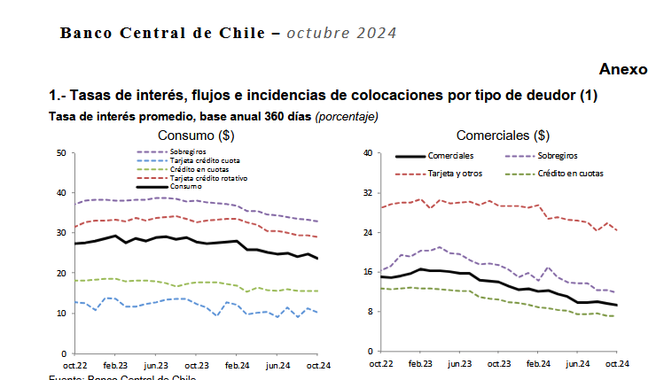
Flujo | 23,400,000 | 19,607,113 | 15,971,726 | 12,316,339 | 10,923,452 | 9,713,065 | 7,267,678 | 5,219,791 | 2,774,404 | 1,739,017 | 3,377,113 | 3,602,113 | 4,292,113 | 7,210,000 | 36,727,856

Licencia de empresa | 200,000
 | Total |  | Cantidad Doctores |  |  | Devolucion Total Prestamo | 24,121,757
< 10 Pacientes | 35000 | 17500 | 2 | Suma
≥ 10 Pacientes | 105000 | 35000 | 3 | 340,000

Subscripcion usuario | 4500 | 3150 | 0.7 | 4000
 |  | 6 meses | 30% | Constancia

Referidos | 4500 | 2500 | 3000

